Chi tiết địa chất
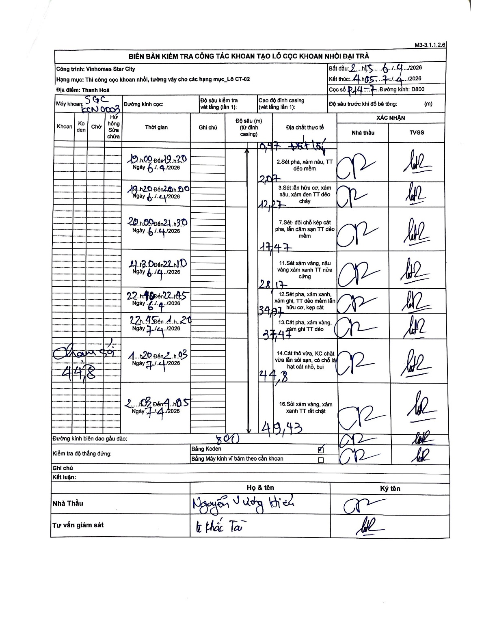
Dự án | Star City Thanh Hóa
Hạng mục | Thi công cọc khoan nhồi, tường vây cho các hạng mục_Lô CT-02
Tên bộ phận | Lô CT-02
Số hiệu cọc | P14-7
Tên Máy khoan | SGC-KCN0003
Đường kính | D800
Bắt đầu thi công | 02:15 06/04/2026
Kết thúc thi công | 04:05 07/04/2026

Địa chất TT | Đường kính | Mô tả lớp thiết kế | Từ (h) | Đến (h) | Cao độ từ | Cao độ đến | T.Gian (h) | Dài (m) | V (m/h) | Ghi chú
Đất lấp | D800 | Đất lấp | 19:00 06/04/2026 | 19:20 06/04/2026 | -0.47 | -0.47 | 0.33 | 0 | 0
2 | D800 | Sét pha, xám nâu, TT dẻo mềm | 19:00 06/04/2026 | 19:20 06/04/2026 | -0.47 | -2.07 | 0.33 | 1.6 | 4.8
3 | D800 | Sét lẫn hữu cơ, xám nâu, xám đen TT dẻo chảy | 19:20 06/04/2026 | 20:00 06/04/2026 | -2.07 | -12.27 | 0.67 | 10.2 | 15.3
4 | D800 | Sét - đôi chỗ kẹp cát pha, lẫn dăm sạn TT dẻo mềm | 20:00 06/04/2026 | 21:30 06/04/2026 | -12.27 | -17.47 | 1.5 | 5.2 | 3.47
5 | D800 | Sét xám vàng, nâu vàng xám xanh TT nửa cứng | 21:30 06/04/2026 | 22:10 06/04/2026 | -17.47 | -28.17 | 0.67 | 10.7 | 16.05
6 | D800 | Sét pha, xám xanh, xám ghi, TT dẻo mềm lẫn hữu cơ, kẹp cát | 22:10 06/04/2026 | 22:45 06/04/2026 | -28.17 | -34.97 | 0.58 | 6.8 | 11.66
7 | D800 | Cát pha, xám vàng, xám ghi TT dẻo | 22:45 06/04/2026 | 01:20 06/04/2026 | -34.97 | -37.47 | 2.58 | 2.5 | 0.97
8 | D800 | Cát thô vừa, KC chặt vừa lẫn sỏi sạn, có chỗ là hạt cát nhỏ, bụi | 01:20 06/04/2026 | 02:03 06/04/2026 | -37.47 | -44.8 | 0.72 | 7.33 | 10.23 | Chạm sỏi 44,8
9 | D800 | Sỏi xám vàng, xám xanh TT rất chặt | 02:03 06/04/2026 | 04:05 06/04/2026 | -44.8 | -49.43 | 2.03 | 4.63 | 2.28

ẢNH BIÊN BẢN GỐC

